Sheet1
 | Smile | FPs | Score
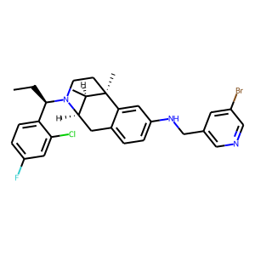 | CC[C@H](c1ccc(F)cc1Cl)N1CC[C@]2(C)[C@H](C)[C@H]1Cc1ccc(NCc3cncc(Br)c3)cc12 | [0 1 0 ... 0 1 0] | 6.4508181822E-05
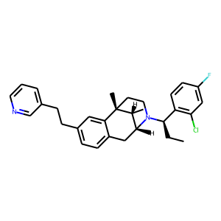 | C(Cc1ccc2c(c1)[C@@]1(C)[C@H](C)[C@H](N([C@@H](c3c(Cl)cc(F)cc3)CC)CC1)C2)c1cccnc1 | [0 1 0 ... 0 1 0] | 7.0196139859E-05
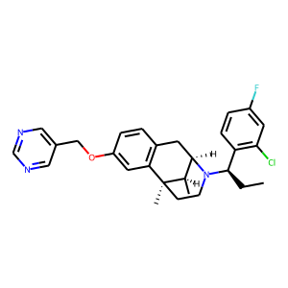 | c1ncc(COc2cc3c(cc2)C[C@@H]2[C@@H](C)[C@@]3(C)CCN2[C@H](CC)c2c(Cl)cc(F)cc2)cn1 | [0 1 0 ... 0 1 0] | 7.2704075137E-05
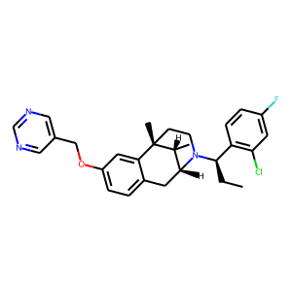 | c1(COc2ccc3c(c2)[C@]2(C)CCN([C@@H](c4c(Cl)cc(F)cc4)CC)[C@H](C3)[C@H]2C)cncnc1 | [0 1 0 ... 0 1 0] | 7.2704075137E-05
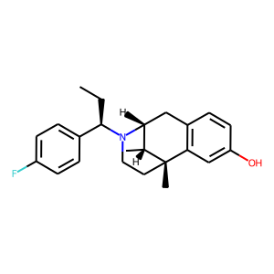 | [C@@H]12Cc3c(cc(O)cc3)[C@@](C)([C@@H]1C)CCN2[C@@H](c1ccc(F)cc1)CC | [0 1 0 ... 0 1 0] | 7.8588149336E-05
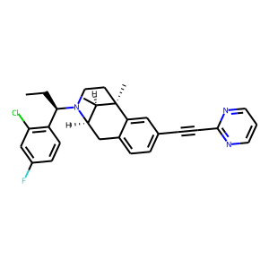 | C[C@]12[C@H](C)[C@H](N([C@@H](c3c(Cl)cc(F)cc3)CC)CC1)Cc1ccc(C#Cc3ncccn3)cc12 | [0 1 0 ... 0 1 0] | 0.00010842742631
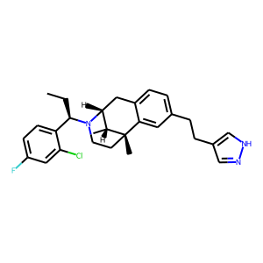 | C1[C@H]2N([C@H](CC)c3ccc(F)cc3Cl)CC[C@](C)([C@@H]2C)c2cc(CCc3c[nH]nc3)ccc21 | [0 1 0 ... 0 1 0] | 0.00011485940922
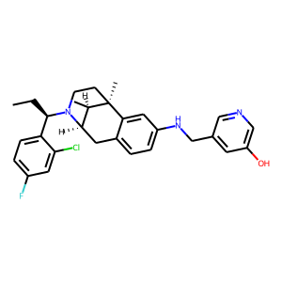 | [C@]12(C)CCN([C@H](CC)c3ccc(F)cc3Cl)[C@H](Cc3ccc(NCc4cc(O)cnc4)cc31)[C@H]2C | [0 1 0 ... 0 1 0] | 0.00011853723117
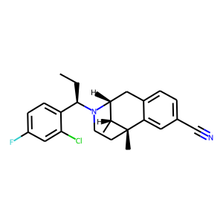 | [C@@H]1(C)[C@@H]2N([C@@H](c3ccc(F)cc3Cl)CC)CC[C@@]1(C)c1cc(C#N)ccc1C2 | [0 1 0 ... 0 1 0] | 0.00013298346312
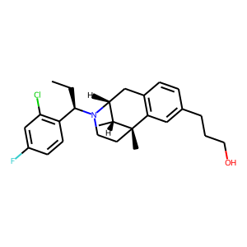 | Fc1cc(Cl)c([C@@H](CC)N2[C@@H]3Cc4c(cc(CCCO)cc4)[C@@](C)([C@@H]3C)CC2)cc1 | [0 1 0 ... 0 1 0] | 0.00020233345276
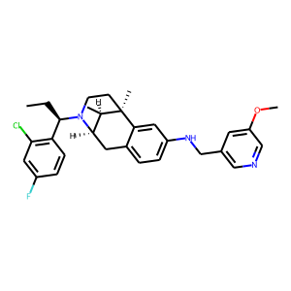 | [C@@H]12Cc3ccc(NCc4cncc(OC)c4)cc3[C@@](C)([C@@H]1C)CCN2[C@H](CC)c1c(Cl)cc(F)cc1 | [0 1 0 ... 0 1 0] | 0.00020250058151
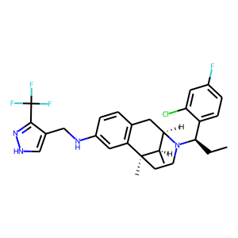 | FC(F)(F)c1n[nH]cc1CNc1cc2c(cc1)C[C@H]1N([C@H](CC)c3ccc(F)cc3Cl)CC[C@]2(C)[C@@H]1C | [0 1 0 ... 0 1 0] | 0.00020558238612
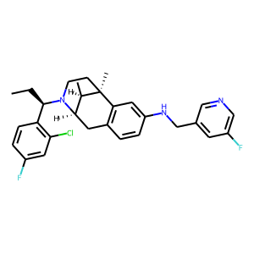 | c1c(F)ccc([C@@H](CC)N2[C@H]3[C@@H](C)[C@@](C)(CC2)c2c(ccc(NCc4cc(F)cnc4)c2)C3)c1Cl | [0 1 0 ... 0 1 0] | 0.00022029822867
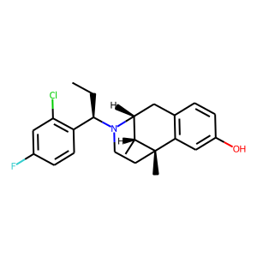 | C[C@@H]1[C@H]2Cc3c(cc(O)cc3)[C@]1(C)CCN2[C@H](CC)c1c(Cl)cc(F)cc1 | [0 1 0 ... 0 1 0] | 0.00022625848942
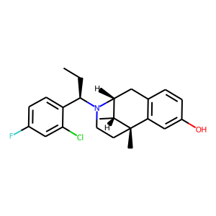 | c1(F)ccc([C@H](N2[C@@H]3Cc4c(cc(O)cc4)[C@@](C)([C@@H]3C)CC2)CC)c(Cl)c1 | [0 1 0 ... 0 1 0] | 0.00022625848942
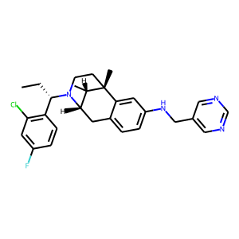 | c1(F)cc(Cl)c([C@H](CC)N2CC[C@@]3(C)[C@@H](C)[C@@H]2Cc2ccc(NCc4cncnc4)cc23)cc1 | [0 1 0 ... 0 1 0] | 0.00023425975814
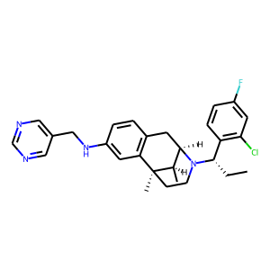 | c1c(CNc2cc3c(cc2)C[C@@H]2[C@@H](C)[C@@]3(C)CCN2[C@H](c2c(Cl)cc(F)cc2)CC)cncn1 | [0 1 0 ... 0 1 0] | 0.00023425975814
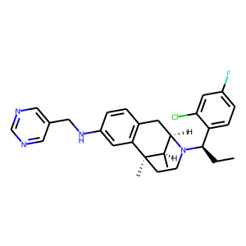 | c1c(CNc2cc3c(cc2)C[C@H]2N([C@@H](c4ccc(F)cc4Cl)CC)CC[C@]3(C)[C@@H]2C)cncn1 | [0 1 0 ... 0 1 0] | 0.00023425975814
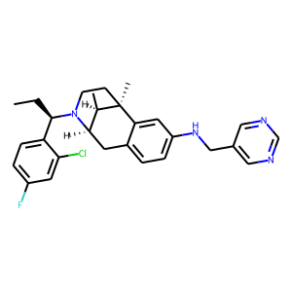 | c12c(ccc(NCc3cncnc3)c1)C[C@@H]1[C@@H](C)[C@@]2(C)CCN1[C@@H](c1ccc(F)cc1Cl)CC | [0 1 0 ... 0 1 0] | 0.00023425975814
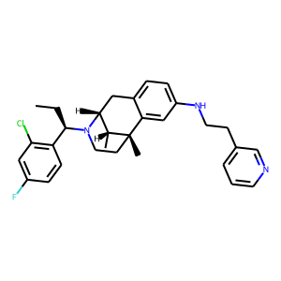 | c1(F)cc(Cl)c([C@H](N2CC[C@@]3(C)c4cc(NCCc5cccnc5)ccc4C[C@@H]2[C@H]3C)CC)cc1 | [0 1 0 ... 0 1 0] | 0.00025338627165
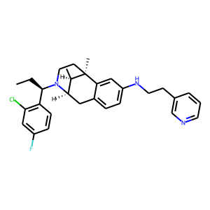 | C[C@@]12c3c(ccc(NCCc4cnccc4)c3)C[C@@H](N([C@@H](c3c(Cl)cc(F)cc3)CC)CC1)[C@H]2C | [0 1 0 ... 0 1 0] | 0.00025338627165
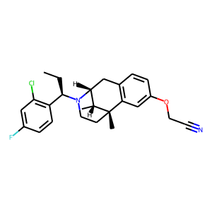 | c1([C@H](N2[C@@H]3Cc4c(cc(OCC#N)cc4)[C@](C)(CC2)[C@@H]3C)CC)c(Cl)cc(F)cc1 | [0 1 0 ... 0 1 0] | 0.00026330383844
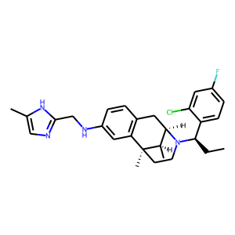 | C(c1ncc(C)[nH]1)Nc1cc2c(cc1)C[C@H]1N([C@H](CC)c3ccc(F)cc3Cl)CC[C@]2(C)[C@@H]1C | [0 2 0 ... 0 1 1] | 0.00027826009318
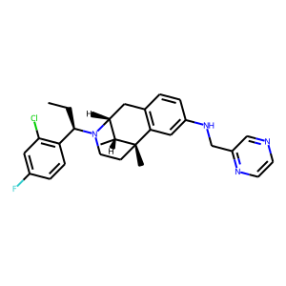 | c1(F)cc(Cl)c([C@H](N2[C@@H]3Cc4c(cc(NCc5nccnc5)cc4)[C@](C)(CC2)[C@@H]3C)CC)cc1 | [0 1 0 ... 0 1 0] | 0.00028113953886
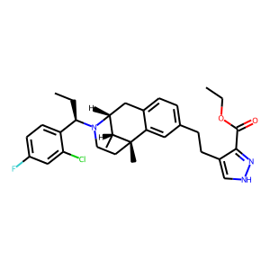 | C1[C@@]2(C)c3cc(CCc4c(C(=O)OCC)n[nH]c4)ccc3C[C@H]([C@H]2C)N([C@H](CC)c2ccc(F)cc2Cl)C1 | [0 1 0 ... 0 1 0] | 0.00028471520636
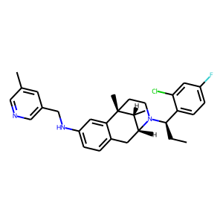 | c1(C)cc(CNc2ccc3c(c2)[C@]2(C)CCN([C@H](CC)c4ccc(F)cc4Cl)[C@H](C3)[C@H]2C)cnc1 | [0 1 0 ... 0 1 0] | 0.00028589274734
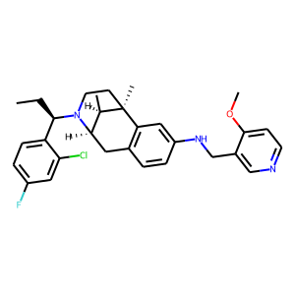 | N1([C@H](CC)c2ccc(F)cc2Cl)[C@H]2[C@@H](C)[C@](C)(c3c(ccc(NCc4cnccc4OC)c3)C2)CC1 | [0 1 0 ... 0 1 0] | 0.00032597579411
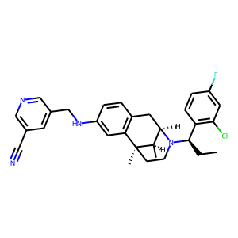 | n1cc(CNc2cc3c(cc2)C[C@@H]2[C@@H](C)[C@@]3(C)CCN2[C@@H](c2c(Cl)cc(F)cc2)CC)cc(C#N)c1 | [0 1 0 ... 0 1 0] | 0.00033777230419
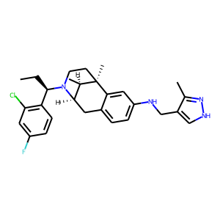 | C1[C@]2(C)[C@H](C)[C@H](N([C@H](CC)c3c(Cl)cc(F)cc3)C1)Cc1ccc(NCc3c(C)n[nH]c3)cc12 | [0 1 0 ... 0 1 0] | 0.0003520277678
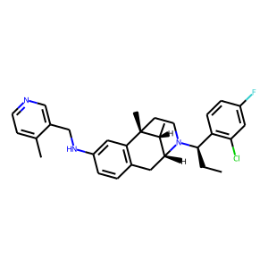 | c1cc(NCc2cnccc2C)cc2c1C[C@H]1N([C@@H](c3c(Cl)cc(F)cc3)CC)CC[C@]2(C)[C@@H]1C | [0 1 0 ... 0 1 0] | 0.00035566216684
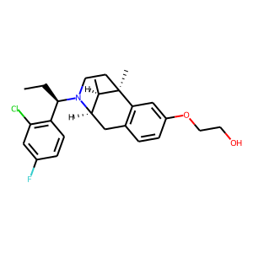 | [C@@H]12[C@@H](C)[C@@](C)(CCN1[C@@H](c1c(Cl)cc(F)cc1)CC)c1c(ccc(OCCO)c1)C2 | [0 1 0 ... 0 1 0] | 0.00041174402577
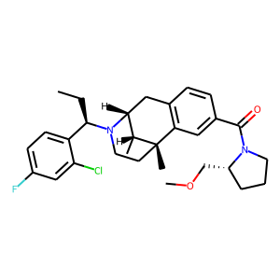 | C1c2c(cc(C(=O)N3CCC[C@@H]3COC)cc2)[C@]2(C)CCN([C@@H](c3ccc(F)cc3Cl)CC)[C@H]1[C@H]2C | [0 1 0 ... 0 1 0] | 0.00043468081276
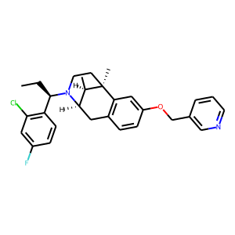 | c1(F)cc(Cl)c([C@@H](CC)N2CC[C@@]3(C)c4c(ccc(OCc5cnccc5)c4)C[C@@H]2[C@H]3C)cc1 | [0 1 0 ... 0 1 0] | 0.00045055386727
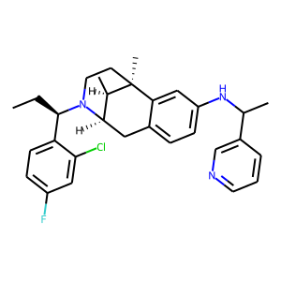 | C1c2ccc(NC(C)c3cnccc3)cc2[C@@]2(C)[C@H](C)[C@@H]1N([C@@H](c1ccc(F)cc1Cl)CC)CC2 | [0 2 0 ... 0 1 0] | 0.00055472308304
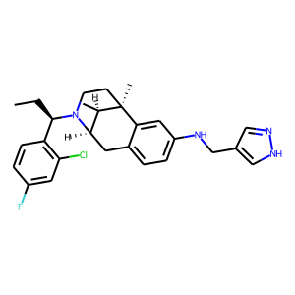 | c1c(F)ccc([C@H](N2CC[C@]3(C)[C@H](C)[C@H]2Cc2ccc(NCc4cn[nH]c4)cc23)CC)c1Cl | [0 1 0 ... 0 1 0] | 0.00071740150452
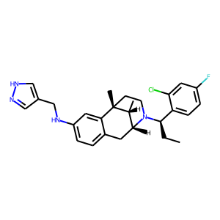 | c1c(NCc2cn[nH]c2)cc2c(c1)C[C@H]1N([C@@H](c3ccc(F)cc3Cl)CC)CC[C@]2(C)[C@@H]1C | [0 1 0 ... 0 1 0] | 0.00071740150452
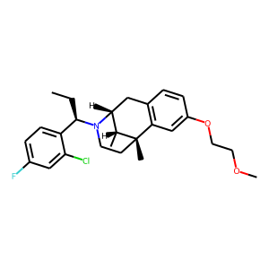 | C1c2c(cc(OCCOC)cc2)[C@@]2(C)[C@H](C)[C@@H]1N([C@@H](c1ccc(F)cc1Cl)CC)CC2 | [0 1 0 ... 0 1 0] | 0.00075394537998
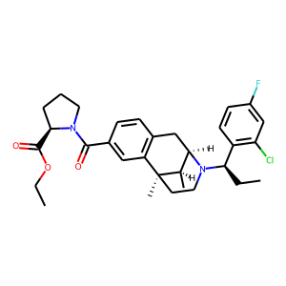 | O(CC)C([C@H]1CCCN1C(=O)c1cc2c(cc1)C[C@H]1N([C@H](CC)c3c(Cl)cc(F)cc3)CC[C@]2(C)[C@@H]1C)=O | [0 1 0 ... 0 1 0] | 0.00080906483345
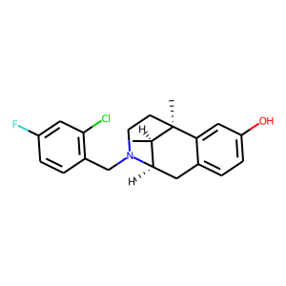 | C1C[C@]2(C)[C@H](C)[C@@H](Cc3ccc(O)cc32)N1Cc1c(Cl)cc(F)cc1 | [0 0 0 ... 0 1 0] | 0.00081548601156
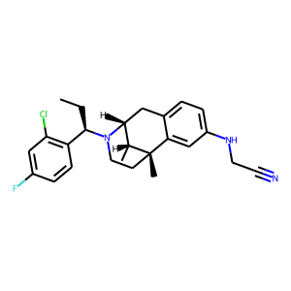 | C(C)[C@@H](N1[C@H]2[C@@H](C)[C@](C)(c3cc(NCC#N)ccc3C2)CC1)c1c(Cl)cc(F)cc1 | [0 1 0 ... 0 1 0] | 0.001096623484
 | c12c(cc(NCC#N)cc1)[C@@]1(C)[C@H](C)[C@H](N([C@@H](c3c(Cl)cc(F)cc3)CC)CC1)C2 | [0 1 0 ... 0 1 0] | 0.001096623484
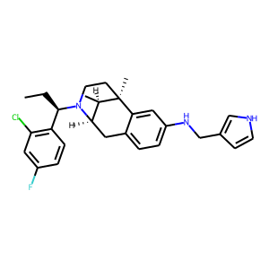 | c1(Cl)c([C@H](N2CC[C@]3(C)[C@H](C)[C@H]2Cc2ccc(NCc4c[nH]cc4)cc23)CC)ccc(F)c1 | [0 1 0 ... 0 1 0] | 0.0011850094888
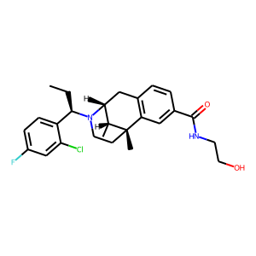 | c1(C(=O)NCCO)cc2c(cc1)C[C@H]1N([C@H](CC)c3ccc(F)cc3Cl)CC[C@]2(C)[C@@H]1C | [0 1 0 ... 0 1 0] | 0.0011870616581
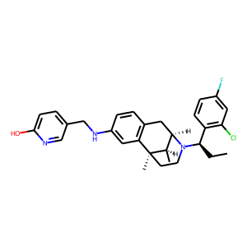 | c1(CNc2cc3c(cc2)C[C@@H]2[C@@H](C)[C@@]3(C)CCN2[C@@H](c2c(Cl)cc(F)cc2)CC)ccc(O)nc1 | [0 1 0 ... 0 1 0] | 0.0012009226484
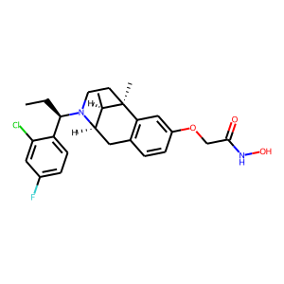 | c1c(Cl)c([C@H](N2CC[C@@]3(C)c4c(ccc(OCC(=O)NO)c4)C[C@@H]2[C@H]3C)CC)ccc1F | [0 1 0 ... 0 1 0] | 0.0012549672974
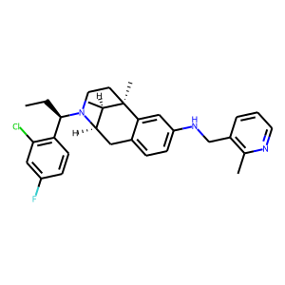 | [C@H](CC)(N1CC[C@]2(C)[C@H](C)[C@H]1Cc1ccc(NCc3c(C)nccc3)cc12)c1c(Cl)cc(F)cc1 | [0 1 0 ... 0 1 0] | 0.0014979871921
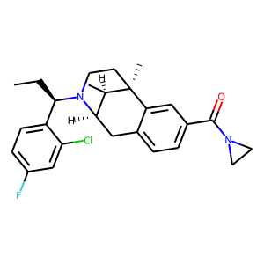 | Clc1cc(F)ccc1[C@@H](CC)N1[C@@H]2Cc3ccc(C(=O)N4CC4)cc3[C@](C)(CC1)[C@@H]2C | [0 1 0 ... 0 1 0] | 0.001521323109
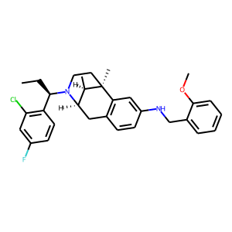 | CC[C@H](c1c(Cl)cc(F)cc1)N1[C@H]2[C@@H](C)[C@](C)(c3c(ccc(NCc4ccccc4OC)c3)C2)CC1 | [0 1 0 ... 0 1 0] | 0.001526805223
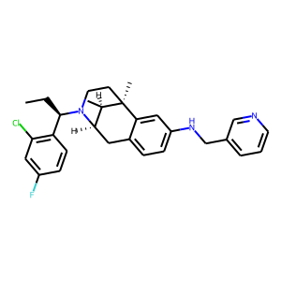 | c1c2c(cc(NCc3cccnc3)c1)[C@]1(C)CCN([C@@H](c3c(Cl)cc(F)cc3)CC)[C@H](C2)[C@H]1C | [0 1 0 ... 0 1 0] | 0.0015403882135
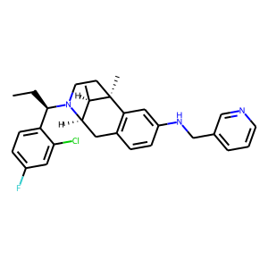 | [C@H](CC)(N1[C@H]2[C@@H](C)[C@@](C)(CC1)c1c(ccc(NCc3cccnc3)c1)C2)c1ccc(F)cc1Cl | [0 1 0 ... 0 1 0] | 0.0015403882135
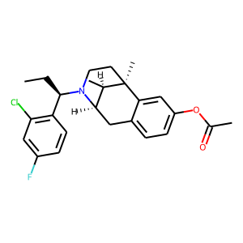 | [C@H](c1c(Cl)cc(F)cc1)(CC)N1CC[C@]2(C)[C@H](C)[C@H]1Cc1ccc(OC(=O)C)cc12 | [0 1 0 ... 0 1 0] | 0.0015734558692
 | N1([C@@H](c2ccc(F)cc2Cl)CC)CC[C@]2(C)[C@H](C)[C@H]1Cc1c2cc(NCc2ncccc2OC)cc1 | [0 1 0 ... 0 1 0] | 0.0017776553286
 | c1c(F)cc(Cl)c([C@@H](CC)N2[C@@H]3Cc4c(cc(NCCc5ccncc5)cc4)[C@](C)(CC2)[C@@H]3C)c1 | [0 1 0 ... 0 1 0] | 0.0018985890783
 | c1cnc(CNc2ccc3c(c2)[C@@]2(C)[C@H](C)[C@H](N([C@@H](c4c(Cl)cc(F)cc4)CC)CC2)C3)o1 | [0 1 0 ... 0 1 0] | 0.0023179086857
 | [C@@H]1(CO)N(C(=O)c2ccc3c(c2)[C@@]2(C)[C@H](C)[C@@H](C3)N([C@H](CC)c3ccc(F)cc3Cl)CC2)CCC1 | [0 1 0 ... 0 2 0] | 0.0025691874325
 | C[C@H]1[C@@]2(C)CCN([C@@H](c3ccc(F)cc3Cl)CC)[C@@H]1Cc1c2cc(NCc2c(OC)nc(OC)nc2)cc1 | [0 1 0 ... 0 1 0] | 0.0025747066829
 | c1cc([C@@H](CC)N2CC[C@@]3(C)c4c(ccc(CCC(N)=O)c4)C[C@@H]2[C@H]3C)c(Cl)cc1F | [0 1 0 ... 0 1 0] | 0.0028265088331
 | c12cc(NCc3c(Cl)nccc3Cl)ccc1C[C@@H]1[C@@H](C)[C@@]2(C)CCN1[C@H](CC)c1ccc(F)cc1Cl | [0 1 0 ... 0 1 0] | 0.0028560531791
 | C1c2c(cc(NCc3ncsc3)cc2)[C@@]2(C)[C@H](C)[C@@H]1N([C@@H](c1c(Cl)cc(F)cc1)CC)CC2 | [0 1 0 ... 0 1 0] | 0.0028579549398
 | C1N([C@H](CC)c2ccc(F)cc2Cl)[C@H]2[C@@H](C)[C@](C)(c3c(ccc(NCc4ncsc4)c3)C2)C1 | [0 1 0 ... 0 1 0] | 0.0028579549398
 | Clc1cc(F)ccc1[C@@H](CC)N1[C@@H]2Cc3c(cc(NCc4cccnc4Br)cc3)[C@](C)(CC1)[C@@H]2C | [0 1 0 ... 0 1 0] | 0.002949150512
 | C(c1cc2c(cc1)C[C@@H]1[C@@H](C)[C@@]2(C)CCN1[C@@H](c1ccc(F)cc1Cl)CC)(=O)N1[C@@H](C(OC)=O)CCC1 | [0 1 0 ... 0 1 0] | 0.0029848036356
 | C1CC[C@@H](C(=O)OC)N1C(c1cc2c(cc1)C[C@@H]1[C@@H](C)[C@@]2(C)CCN1[C@@H](c1ccc(F)cc1Cl)CC)=O | [0 1 0 ... 0 1 0] | 0.0029848036356
 | c1(Cl)c([C@H](CC)N2CC[C@@]3(C)[C@@H](C)[C@@H]2Cc2ccc(NCc4c(C(OCC)=O)n[nH]c4)cc23)ccc(F)c1 | [0 1 0 ... 0 1 0] | 0.0030117402785
 | c1c(F)cc(Cl)c([C@@H](CC)N2CC[C@@]3(C)c4cc(NCc5c[nH]nc5C(OCC)=O)ccc4C[C@@H]2[C@H]3C)c1 | [0 1 0 ... 0 1 0] | 0.0030117402785
 | c12cc(NCc3c[nH]nc3C(=O)OCC)ccc1C[C@@H]1[C@@H](C)[C@@]2(C)CCN1[C@@H](c1ccc(F)cc1Cl)CC | [0 1 0 ... 0 1 0] | 0.0030117402785
 | c12c(ccc(NCc3c[nH]nc3C(OCC)=O)c1)C[C@H]1N([C@@H](CC)c3ccc(F)cc3Cl)CC[C@]2(C)[C@@H]1C | [0 1 0 ... 0 1 0] | 0.0030117402785
 | C1C[C@@]2(C)c3c(ccc(NCc4cnn(C)c4)c3)C[C@@H](N1[C@@H](c1ccc(F)cc1Cl)CC)[C@H]2C | [0 1 0 ... 0 1 0] | 0.0030174832791
 | C1N([C@H](CC)c2c(Cl)cc(F)cc2)[C@H]2[C@@H](C)[C@](C)(c3cc(OCC(N)=O)ccc3C2)C1 | [0 1 0 ... 0 1 0] | 0.0031442195177
 | C1CN([C@H](CC)c2ccc(F)cc2Cl)[C@@H]2Cc3c(cc(CCc4ncccn4)cc3)[C@@]1(C)[C@@H]2C | [0 1 0 ... 0 1 0] | 0.0034703707788
 | N(c1ccc2c(c1)[C@]1(C)CCN([C@@H](c3c(Cl)cc(F)cc3)CC)[C@@H]([C@H]1C)C2)Cc1c(OC)ccnc1Cl | [0 1 0 ... 0 1 0] | 0.0037014754489
 | CC[C@@H](N1CC[C@]2(C)[C@H](C)[C@H]1Cc1ccc(C(N3CCC[C@@H]3C(OC(C)C)=O)=O)cc12)c1c(Cl)cc(F)cc1 | [0 2 0 ... 0 1 0] | 0.0038883846719
 | C([C@@H](N1CC[C@@]2(C)c3cc(NCc4ccc(OC)cc4OC)ccc3C[C@@H]1[C@H]2C)c1ccc(F)cc1Cl)C | [0 1 0 ... 0 1 0] | 0.0039789876901
 | c1c(OC)ccc(CNc2ccc3c(c2)[C@@]2(C)[C@H](C)[C@H](N([C@H](CC)c4c(Cl)cc(F)cc4)CC2)C3)c1OC | [0 1 0 ... 0 1 0] | 0.0039789876901
 | c1c2c(cc(NCc3cc(CO)ccc3)c1)[C@]1(C)CCN([C@@H](c3c(Cl)cc(F)cc3)CC)[C@H](C2)[C@H]1C | [0 1 0 ... 0 1 0] | 0.0042978753336
 | c1(Cl)c(CN2[C@H]3[C@@H](C)[C@](C)(c4c(ccc(NCc5ccc(OC)cc5OC)c4)C3)CC2)ccc(F)c1 | [0 0 0 ... 0 1 0] | 0.0047387769446
 | N1([C@@H](c2ccc(F)cc2Cl)CC)CC[C@@]2(C)c3c(ccc(NCCc4ccccn4)c3)C[C@@H]1[C@H]2C | [0 1 0 ... 0 1 0] | 0.0048974258825
 | c1cc([C@H](N2[C@H]3[C@@H](C)[C@@](C)(CC2)c2c(ccc(NCc4c[nH]cn4)c2)C3)CC)c(Cl)cc1F | [0 1 0 ... 0 1 0] | 0.0054162549786
 | c1(Cl)cc(F)ccc1[C@@H](CC)N1CC[C@@]2(C)c3cc(NCc4ccccn4)ccc3C[C@@H]1[C@H]2C | [0 1 0 ... 0 1 0] | 0.0054502929561
 | CC[C@H](c1ccc(F)cc1Cl)N1[C@@H]2Cc3ccc(NCc4c[nH]c(C)n4)cc3[C@](C)(CC1)[C@@H]2C | [0 1 0 ... 0 1 0] | 0.0062337457202
 | c1(Cl)cc(F)ccc1[C@H](N1[C@H]2[C@@H](C)[C@@](C)(CC1)c1c(ccc(NCc3ccccc3)c1)C2)CC | [0 1 0 ... 0 1 0] | 0.0063871010207
 | C1c2c(cc(OC)cc2)[C@]23CCN(C)[C@@H]1[C@@H]2CCCC3 | [0 0 0 ... 0 0 0] | 0.006863755174
 | O=C(c1ncccc1OC)Nc1cc2c(cc1)C[C@@H]1[C@@H](C)[C@@]2(C)CCN1[C@H](CC)c1ccc(F)cc1Cl | [0 1 0 ... 0 1 0] | 0.0074760401621
 | c1([C@H](N2CC[C@@]3(C)c4cc(NCc5cccs5)ccc4C[C@@H]2[C@H]3C)CC)c(Cl)cc(F)cc1 | [0 1 0 ... 0 1 0] | 0.0077138165943
 | c1(F)ccc([C@H](N2[C@@H]3Cc4c(cc(NCc5ccncc5)cc4)[C@@](C)([C@@H]3C)CC2)CC)c(Cl)c1 | [0 1 0 ... 0 1 0] | 0.0078582894057
 | [C@]12(C)CCN([C@@H](c3ccc(F)cc3Cl)CC)[C@H](Cc3c1cc(C(=O)N1CCCC[C@H]1C(=O)OC)cc3)[C@H]2C | [0 1 0 ... 0 1 0] | 0.0084061501548
 | N1([C@H](CC)c2c(Cl)cc(F)cc2)CC[C@]2(C)[C@H](C)[C@H]1Cc1ccc(NCc3[nH]ccn3)cc12 | [0 1 0 ... 0 1 0] | 0.0089094964787
 | C[C@H]1[C@@]2(C)CCN([C@@H](c3c(Cl)cc(F)cc3)CC)[C@@H]1Cc1ccc(NCc3[nH]ccn3)cc12 | [0 1 0 ... 0 1 0] | 0.0089094964787
 | o1cc(CNc2ccc3c(c2)[C@@]2(C)[C@H](C)[C@H](N([C@@H](c4ccc(F)cc4Cl)CC)CC2)C3)nc1 | [0 1 0 ... 0 1 0] | 0.0092180976644
 | c1c(F)cc(Cl)c([C@H](N2[C@H]3[C@@H](C)[C@](C)(c4c(ccc(NCc5ncoc5)c4)C3)CC2)CC)c1 | [0 1 0 ... 0 1 0] | 0.0092180976644
 | N(c1ccc2c(c1)[C@]1(C)CCN([C@@H](c3ccc(F)cc3Cl)CC)[C@H](C2)[C@H]1C)Cc1c(C(=O)OC)n[nH]c1 | [0 1 0 ... 0 1 0] | 0.0098878545687
 | C[C@@H]1[C@@H]2N([C@H](CC)c3c(Cl)cc(F)cc3)CC[C@@]1(C)c1cc(NCc3c(O)nccc3)ccc1C2 | [0 1 0 ... 0 1 0] | 0.010499950498
 | Clc1cc(F)ccc1[C@@H](CC)N1[C@@H]2Cc3ccc(NCc4nc(-c5ccccc5)oc4)cc3[C@](C)(CC1)[C@@H]2C | [0 1 0 ... 0 1 0] | 0.011937981471
 | c1(F)cc(Cl)c([C@H](N2[C@@H]3Cc4ccc(NCc5cc(C#N)ccc5)cc4[C@@](C)([C@@H]3C)CC2)CC)cc1 | [0 1 0 ... 0 1 0] | 0.013543413021
 | n1c(F)c(CNc2cc3c(cc2)C[C@@H]2[C@@H](C)[C@@]3(C)CCN2[C@@H](c2ccc(F)cc2Cl)CC)ccc1 | [0 1 0 ... 1 1 0] | 0.017515841872
 | Clc1c([C@@H](CC)N2[C@@H]3Cc4c(cc(NCc5c(OC)c(OC)ccc5)cc4)[C@](C)(CC2)[C@@H]3C)ccc(F)c1 | [0 1 0 ... 0 1 0] | 0.018066447228
 | [C@]12(C)CCN([C@H](CC)c3ccc(F)cc3Cl)[C@H](Cc3c1cc(NCc1ccco1)cc3)[C@H]2C | [0 1 0 ... 0 1 0] | 0.020560247824
 | c1cc(F)cc(Cl)c1[C@@H](CC)N1[C@H]2[C@@H](C)[C@](C)(c3c(ccc(NC(c4ncc(OC)cc4)=O)c3)C2)CC1 | [0 1 0 ... 0 1 0] | 0.020636629313
 | c1cc([C@@H](CC)N2[C@H]3[C@@H](C)[C@@](C)(CC2)c2c(ccc(NCc4cccc5c4OCO5)c2)C3)c(Cl)cc1F | [0 1 0 ... 0 1 0] | 0.027090905234
 | c1cc(NC=O)cc2c1C[C@H]1N([C@H](CC)c3ccc(F)cc3Cl)CC[C@]2(C)[C@@H]1C | [0 1 0 ... 0 1 0] | 0.029270432889
 | c1(CNc2ccc3c(c2)[C@@]2(C)[C@H](C)[C@H](N([C@@H](c4ccc(F)cc4Cl)CC)CC2)C3)cocc1 | [0 1 0 ... 0 1 0] | 0.029850609601
 | c1(Nc2c(C=O)c(Cl)nc(SC)n2)ccc2c(c1)[C@@]1(C)[C@H](C)[C@@H](C2)N([C@@H](c2c(Cl)cc(F)cc2)CC)CC1 | [0 1 0 ... 0 1 0] | 0.031675990671
 | C1[C@@]2(C)c3cc(NCc4ncccn4)ccc3C[C@@H](N([C@H](CC)c3c(Cl)cc(F)cc3)C1)[C@H]2C | [0 1 0 ... 0 1 0] | 0.035402994603
 | C1[C@]2(C)[C@H](C)[C@@H](Cc3ccc(NCc4ncccn4)cc32)N([C@H](CC)c2ccc(F)cc2Cl)C1 | [0 1 0 ... 0 1 0] | 0.035402994603
 | c1c(F)cc(Cl)c([C@H](N2CC[C@@]3(C)c4cc(NCc5ncccn5)ccc4C[C@@H]2[C@H]3C)CC)c1 | [0 1 0 ... 0 1 0] | 0.035402994603
 | [C@@]12(C)[C@H](C)[C@@H](Cc3c1cc(NC(=O)COc1ccc(C#N)cc1)cc3)N([C@H](CC)c1c(Cl)cc(F)cc1)CC2 | [0 1 0 ... 0 1 0] | 0.035605050623
 | c1c2c(cccn2)ccc1CNc1ccc2c(c1)[C@@]1(C)[C@H](C)[C@H](N([C@@H](c3c(Cl)cc(F)cc3)CC)CC1)C2 | [0 1 0 ... 0 1 0] | 0.038938719779
 | c1cc([N+]([O-])=O)ccc1CNc1ccc2c(c1)[C@@]1(C)[C@H](C)[C@H](N([C@@H](c3c(Cl)cc(F)cc3)CC)CC1)C2 | [0 1 0 ... 0 1 0] | 0.039368145168
 | N(C)c1ncccc1CNc1ccc2c(c1)[C@@]1(C)[C@H](C)[C@H](N([C@H](CC)c3ccc(F)cc3Cl)CC1)C2 | [0 1 0 ... 0 1 0] | 0.040952518582
 | C1N([C@H](CC)c2ccc(F)cc2Cl)[C@H]2[C@@H](C)[C@](C)(c3cc(NCc4cccc5[nH]ccc54)ccc3C2)C1 | [0 1 1 ... 0 1 0] | 0.041024543345
 | c1cnc(OC)c(CNc2ccc3c(c2)[C@]2(C)CCN([C@H](CC)c4c(Cl)cc(F)cc4)[C@@H]([C@H]2C)C3)c1 | [0 1 0 ... 0 1 0] | 0.042873755097
 | [C@@]12(C)CCN([C@H](CC)c3c(Cl)cc(F)cc3)[C@@H]([C@H]1C)Cc1ccc(NC(=O)COc3ccc(OC)cc3)cc12 | [0 1 0 ... 0 1 0] | 0.043034199625
 | c1c2c(ccc1NCc1c3c(cc[nH]3)ccc1)C[C@H]1N([C@H](CC)c3c(Cl)cc(F)cc3)CC[C@]2(C)[C@@H]1C | [0 1 0 ... 0 1 0] | 0.058096606284
 | N1([C@H](CC)c2c(Cl)cc(F)cc2)CC[C@]2(C)[C@H](C)[C@H]1Cc1ccc(NCc3cccc(O)c3)cc12 | [0 1 0 ... 0 1 0] | 0.068681746721
 | N1([C@@H](c2c(Cl)cc(F)cc2)CC)[C@@H]2Cc3ccc(NCc4c(N)nccc4)cc3[C@](C)(CC1)[C@@H]2C | [0 1 0 ... 0 1 0] | 0.092324510217
 | C(CCC(=O)Nc1ccc2c(c1)[C@]1(C)CCN([C@H](CC)c3c(Cl)cc(F)cc3)[C@@H]([C@H]1C)C2)CCC(=O)OC | [0 1 0 ... 0 1 0] | 0.09836897254
 | C1[C@]2(C)[C@H](C)[C@H](N([C@H](CC)c3ccc(F)cc3Cl)C1)Cc1ccc(NC)cc12 | [0 1 0 ... 0 1 0] | 0.107308276
 | c1c([N+]([O-])=O)c(CNc2ccc3c(c2)[C@]2(C)CCN([C@H](CC)c4ccc(F)cc4Cl)[C@H](C3)[C@H]2C)ccc1 | [0 1 0 ... 0 1 0] | 0.14831642807
 | Clc1c([C@@H](CC)N2[C@@H]3Cc4ccc(N)cc4[C@@](C)([C@@H]3C)CC2)ccc(F)c1 | [0 1 0 ... 0 1 0] | 0.25621208549
 | c1c(F)ccc([C@@H](CC)N2CC[C@]3(C)[C@H](C)[C@H]2Cc2c3cc(N)cc2)c1Cl | [0 1 0 ... 0 1 0] | 0.25621208549
 | C1C[C@]2(C)[C@H](C)[C@@H](Cc3ccc(N)cc32)N1Cc1ccc(F)cc1Cl | [0 0 0 ... 0 1 0] | 0.45155569911
 | c1cc2c(cc1CN(Cc1cc3ncccc3cc1)c1cc3c(cc1)C[C@H]1N([C@H](CC)c4c(Cl)cc(F)cc4)CC[C@]3(C)[C@@H]1C)nccc2 | [0 1 0 ... 0 1 0] | 0.7638233304
 | c1cc2c(cc1NCc1c(N3CCCC3)nccc1)[C@]1(C)CCN([C@@H](c3ccc(F)cc3Cl)CC)[C@H](C2)[C@H]1C | [0 1 0 ... 0 1 0] | 0.9174066782

